Formulario 210
DIRECCIÓN DE GESTIÓN ESTRATÉGICA Y DE ANALÍTICA
SUBDIRECCIÓN DE ESTUDIOS ECONÓMICOS
RENTA Y COMPLEMENTARIO DE PERSONAS NATURALES Y ASIMILIADAS RESIDENTES Y SUCESIONES ILÍQUIDAS DE CASUANTES RESIDENTES
AÑO GRAVABLE 2021 - FORMULARIO 210
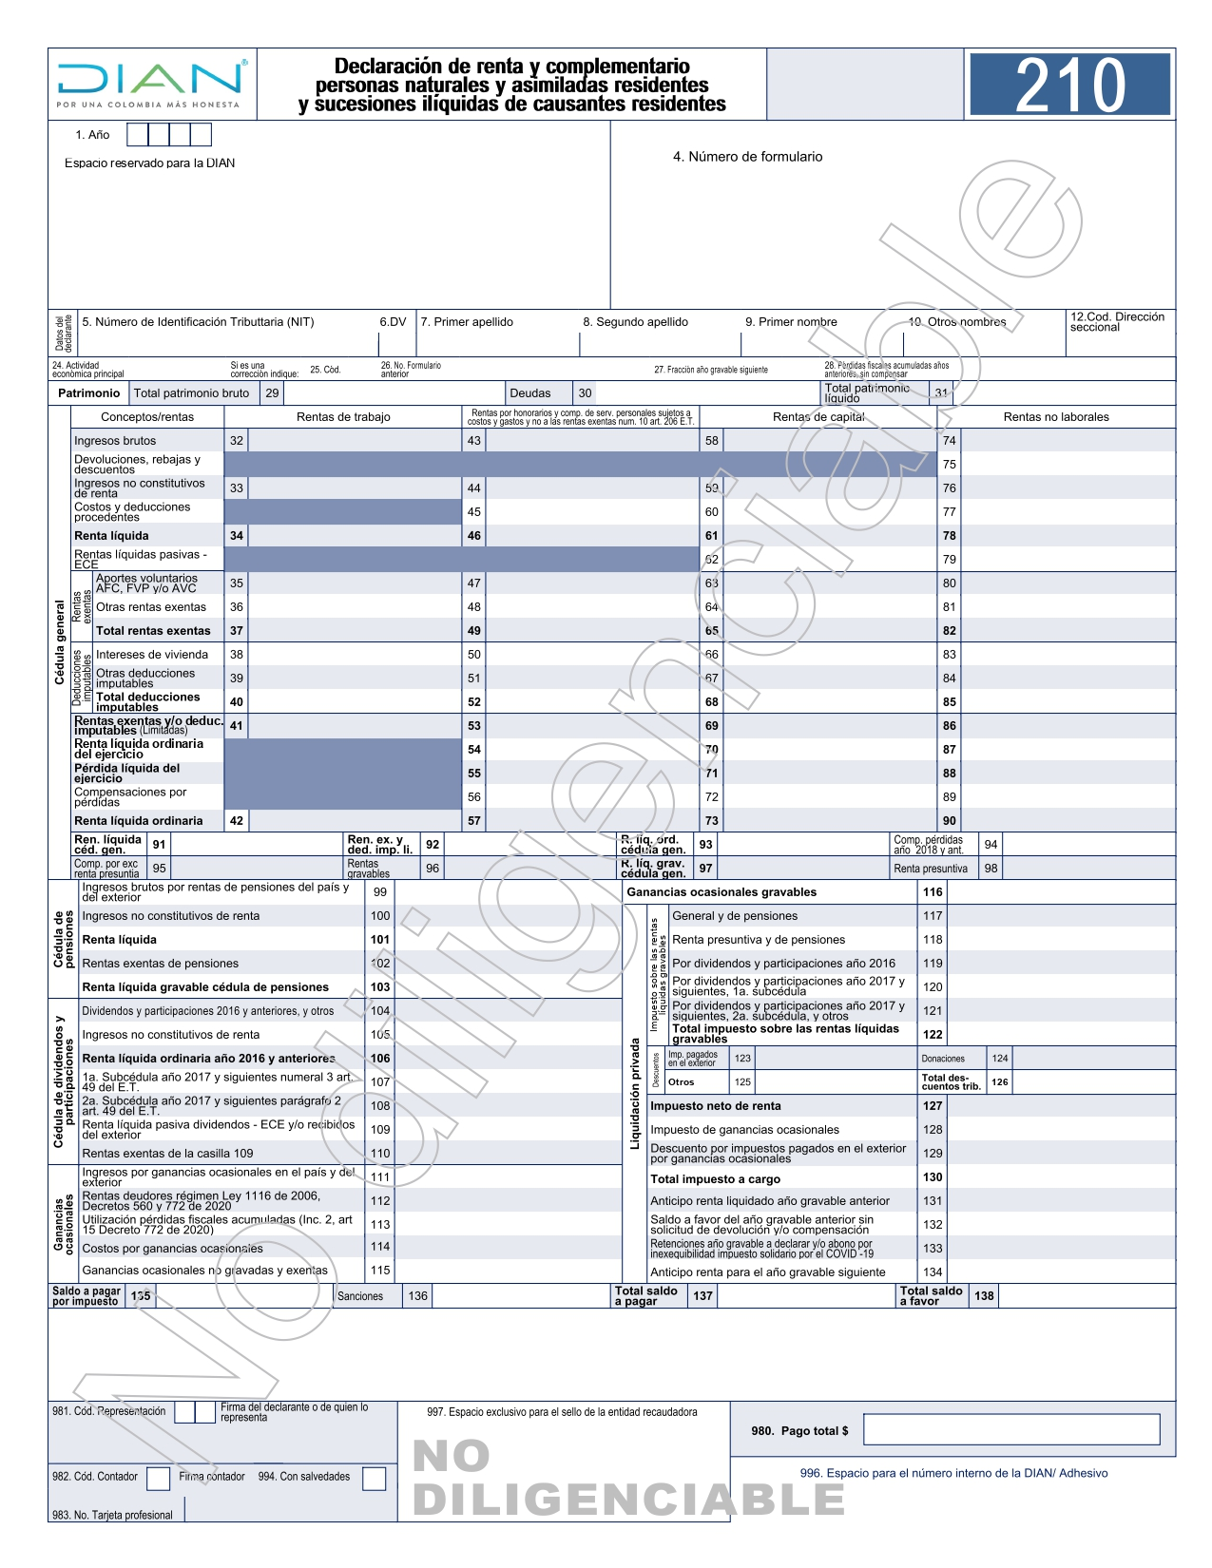

Fuente: DIAN. Disponible en https://www.dian.gov.co/atencionciudadano/formulariosinstructivos/Formularios/2022/Formulario_210_2022.pdf

